3.17
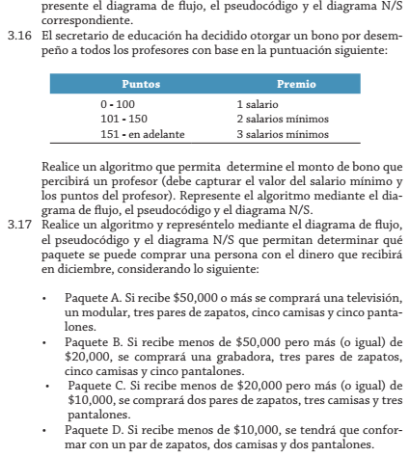

 |  | Diciembre
Paquetes | Incluye | Monto | Condicion | resultPaquete
A | TV, Modular, tres pares zapatos, 5 camisas, y Pantalones | 60000 | >=50.000 | A
B | Una Grabadora, tres pares zapatos, 5 camisas, y Pantalones | 25000 | >=20.000 y <50.000
C | tres pares zapatos, 3 camisas, y Pantalones | 15000 | >=10.000 y <20.000
D | un par zapatos y dos camisas y pantalones | 5000 | <10.000

3.20
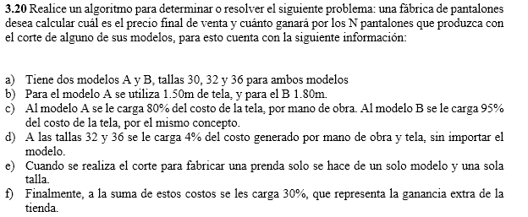

 |  |  |  |  |  | simulacion
Modelos | Talla | Tela-Metros | M.Obra | MOT | Ganancia | C. Tela Mt | Costo. Tela Mt | Modelo | Talla | C.P | PB | UCP | PF | U.total
A | T30 | 1.5 | 80% | 0% | 30% | 30 | 3.5 | A | T30 | 20.0 | 6.3 | 1.89 | 8.19 | 37.8
 | T32 |  |  | 4% |  |  |  |  | T32 |  | 8.372 | 1.932 | 10.304 | 38.64
 | T36 |  |  | 4% |  |  |  |  | T36 |  | 8.372 | 1.932 | 10.304 | 38.64
B | T30 | 1.8 | 95% | 0% |  | 40 | 3.5 | B | T30 | 22.0 | 8.19
 | T32 |  |  | 4% |  |  |  |  | T32 |  | 8.372
 | T36 |  |  | 4% |  |  |  |  | T36 |  | 8.372

